Diversidad 6
MATRIZ DE INFORMACIÓN MINIMA PARA INFORME DE RENDICIÓN DE CUENTAS AL CIUDADANO - EJERCICIO 2025

11.Servicios o Productos Misionales (Depende de la Naturaleza de la Misión Insitucional, puede abarcar un Programa o Proyecto)
Descripción | Objetivo | Metas | Población Beneficiaria | Porcentaje de Ejecución | Resultados Logrados | Evidencia (Informe de Avance de Metas - SPR)
ENERO
Gestiones para la organización del Festival Serenata por el Día Nacional de la Democracia, a llevarse a cabo el 2 de febrero | Ofrecer un espectáculo artístico que simbolice el fortalecimiento de la democracia a través de música | Realizar un gran concierto popular abierto y gratuito a toda la ciudadanía en homenaje sonoro a la libertar y la participación ciudadana | Toda la ciudadania | 100% | Participación de niños, jóvenes y adultos en el gran concierto popular realizado frente a la Plaza de los desaparecidos, con la participación de mas de 500 personas | https://www.ip.gov.py/ip/2025/01/29/serenata-a-la-democracia-reunira-a-destacadas-orquestas-nacionales/
FEBRERO
Gran Festival Serenata a la Democracia, realizada el domingo 2 de febrero realizada el domingo 2 de febrero, frente a la Plaza de los desaparecidos | Celebrar el Día Nacional de la Democracia con un Festival artítisco popular dirigido a toda la ciudadanía | Realizar un gran concierto popular abierto y gratuito a toda la ciudadanía en homenaje sonoro a la libertar y la participación ciudadana | Toda la ciudadania | 100% | Gran Festival Serenata a la Democracia, con la participación de la Banda de Concierto de las FFMM, Orquesta Nacional de Música Popular ONAMP, Banda de la Policía Nacional, Orquesta Sinfónica Nacional OSN. | https://www.abc.com.py/nacionales/2025/02/02/concierto-conmemorativo-celebra-36-anos-de-democracia-en-paraguay/
Reunión de la Mesa de Artes Visuales | Desarrollar políticas públicas con sectores artísticos de la comunidad. | Favorecer la relación de los sectores artísticos para el desarrollo de políticas públicas que incentiven el fomento y la promoción de creaciones artísticas, | Artistas y gestores del área de las artes visuales | 100% | 1 Reunión de la Mesa de Artes Visuales | 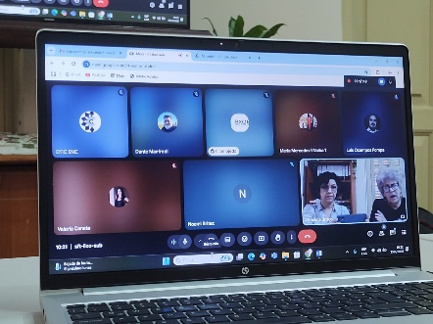 Actas y planilla de asistencia
Reunión de la Mesa de Artes Escénicas | Desarrollar políticas públicas con sectores artísticos de la comunidad. | Favorecer la relación de los sectores artísticos para el desarrollo de políticas públicas que incentiven el fomento y la promoción de creaciones artísticas, | Artistas y gestores del área de las artes visuales | 100% | 1 Reunión de la Mesa de Artes Escénicas | 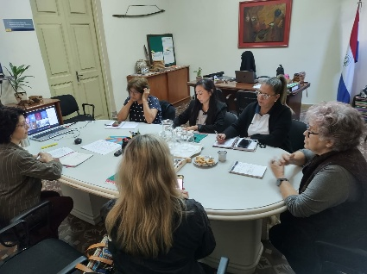 Acta y planilla de asistencia
Día Nacional del Tereré, el 22 de febrero en el Paseo de los yuyos | Celebrar del Día Nacional del Tereré con actividades y acciones artísticas en alianza con otras instituciones y la ciudadanía cultural | Celebración por el Día Nacional del Tereré, bebida nacional ancestral, reconocida en 2020 por la UNESCO como Patrimonio Cultural Inmaterial de la Humanidad. | Toda la ciudadanía | 100% | Con música y danza la Ministra de Cultura Adriana Ortíz rindió homenaje a los trabajadores y trabajadoras del Paseo de los yuyos del Mercado 4 en conmemoración al Día Nacional del Tereré. | https://www.lanacion.com.py/la-nacion-del-finde/2025/02/22/dia-del-terere-conoce-el-verdadero-origen-de-nuestra-popular-bebida-nacional/
27° Edición del Festival del Tereré en la ciudad de Ytakyry, Dpto. Alto Paraná. Entrega de la Declaración de Interés Cultural | Celebrar el Día Nacional del Tereré a través de un Gran Festival Artístico que reúne a toda la comunidad | Realización del Festival del Tereré con la participación de grupos artísticos nacionales e internacionales y se desarrolla hace 27 años con la participación de toda la comunidad de la ciudad | Toda la ciudadanía | 100% | Realizar el Festival del Tereré con la participación de grupos artísticos nacionales e internacionales en una fiesta de intercambio cultural y música folklórica, con la participación de grupos de Argentina y Chile | https://www.abc.com.py/este/2024/02/16/itakyry-preparan-la-xxvi-edicion-del-tradicional-festival-del-terere/
MARZO
Decreto Presidencial N° 3377 que declara el año 2025 como Año Nacional de la Guarania y crea la Comisión Interinstitucional para las celebraciones | Reunión interinstitucional para la conformación de la Comisión Nacional Interinstitucional para la celebración del Centenario de la Guarania, | La declaración del “Año Nacional de la Guarania” impulsa la preservación y difusión del legado musical de José Asunción Flores, promoviendo su reconocimiento a nivel nacional e internacional como una expresión artística emblemática de la identidad paraguaya. | Toda la ciudadanía | 100% | Conformación de la Comisión de celebraciones , suma de esfuerzos públicos y privados para realizar acciones y actividades conmemorativas por el Centenario de la Guarania | https://www.ip.gov.py/ip/2025/03/19/conforman-comision-nacional-para-la-conmemoracion-del-ano-nacional-de-la-guarania/#:~:text=Asunci%C3%B3n%2C%20Agencia%20IP.%2D%20Se%20realiz%C3%B3%20la%20primera,%E2%80%9CJeju%C3%AD%E2%80%9D%2C%20por%20el%20maestro%20Jos%C3%A9%20Asunci%C3%B3n%20Flores.
Reunión de la Mesa Técnica de Artes Escénicas y de Artes Visuales sobre la Comisión de certificación de la Ley del Seguro Social del artista | Desarrollar políticas públicas con sectores artísticos de la comunidad. | Favorecer la relación de los sectores artísticos para el desarrollo de políticas públicas que incentiven el fomento y la promoción de creaciones artísticas, | Artistas y gestores del área de las artes visuales y de artes escénicas | 100% | 1 Reunión de las Mesas Técnicas sobre los avances de la Comisión de certificación sobre la Ley del Seguro Social del artista | 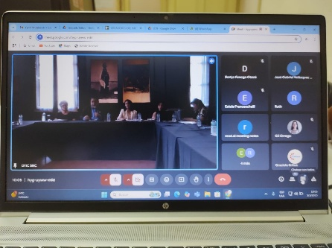
Festival Semana de Teatro del CEPATE | celebrar el teatro como forma de arte, destacar su importancia como herramienta de progreso social, fomentar la inclusión y diversidad en las artes escénicas, y acercar el teatro a más personas | "Semana de Teatro 2025" en Asunción, Paraguay, es un evento que celebra el Día Mundial del Teatro, que se conmemora el 27 de marzo. El festival, organizado por el Centro Paraguayo de Teatro (CEPATE), se llevará a cabo del 21 al 27 de marzo e incluirá 16 espectáculos de teatro, danza teatro, circo y cuentacuentos en varias salas y espacios alternativos | Niños, jóvenes y adultos | 100% |  | https://www.instagram.com/p/DHWzy_fxSj8/ https://www.abc.com.py/espectaculos/cultura/2025/03/21/semana-de-teatro-2025-estas-son-las-16-obras-que-podras-ver-con-entradas-a-g-10000/ https://www.ultimahora.com/prosigue-la-semana-del-teatro-2025-de-la-mano-del-cepate
Programa IBERESCENA | Favorecer la internacionalización del sector cultural | Visibilizar a nivel internacional la producción cultural del país. | Artistas, gestores y asociaciones culturales y ciudadanía en general | 100% | Reunión del Consejo Intergubernamental del Programa IBERESCENA | 